Blad1
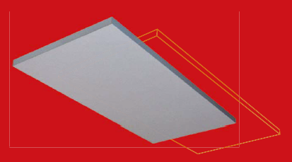
Pulsar, EN 14037-1, 2016-06-09
Panel med 15mm rör, 30mm isolering
K | 3.28086

Tt (°C) | 55 | °C
Tr (°C) | 30 | °C
Trum (°C) | 18 | °C
Flöde
Min flöde | 0.013 | l/s
n | 1.1536 | °C

P= | 131 | W/m
Antal meter | 153 | m
Total effekt | 20101 | W
Totalt flöde | 0.192 | l/s | vid seriekopplade paneler

Pulsar P.IX1 | L=1195, B=595 | Effekt | 158 | W | Vikt (tom) | 13.8 | kg
 |  | Flöde | 0.002 | l/s | Volym | 1.30 | l
Pulsar P.IX2 | L=1795, B=595 | Effekt | 236 | W | Vikt (tom) | 20.7 | kg
 |  | Flöde | 0.002 | l/s | Volym | 2.00 | l
Pulsar P.IX3 | L=2395, B=595 | Effekt | 315 | W | Vikt (tom) | 27.6 | kg
 |  | Flöde | 0.003 | l/s | Volym | 2.80 | l
Pulsar P.IX4 | L=2995, B=595 | Effekt | 394 | W | Vikt (tom) | 34.5 | kg
 |  | Flöde | 0.004 | l/s | Volym | 3.50 | l

Effekten hos Pulsar har bestämts i enlighet med EN 14037 standard:
Q = K • (ΔTm)n Q = Effekt W/m
K = värmekoeficcient = 3,28086 W/m
ΔTm = differens mellan medelvattentempertaturen och rumstemperaturen
n = värmeexponent = 1,1536

 | Artikelkod | Antal/panel
Upphängning | KIT-A | 1
Förzinkad kätting | KÄTTING | 4
Presskoppl (2st) | PFEPRESS | 1

